Ejercicios
UNIDAD 7: RESISTENCIA EN CONDUCTOS ABIERTOS

PROBLEMA 7.0 |  | (Resuelto)
Plantear las fuerzas que actúan sobre el flujo de un tramo de conducción, en régimen uniforme y permanente. Derivar la formula de velocidad.

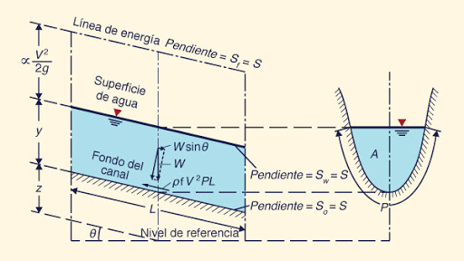

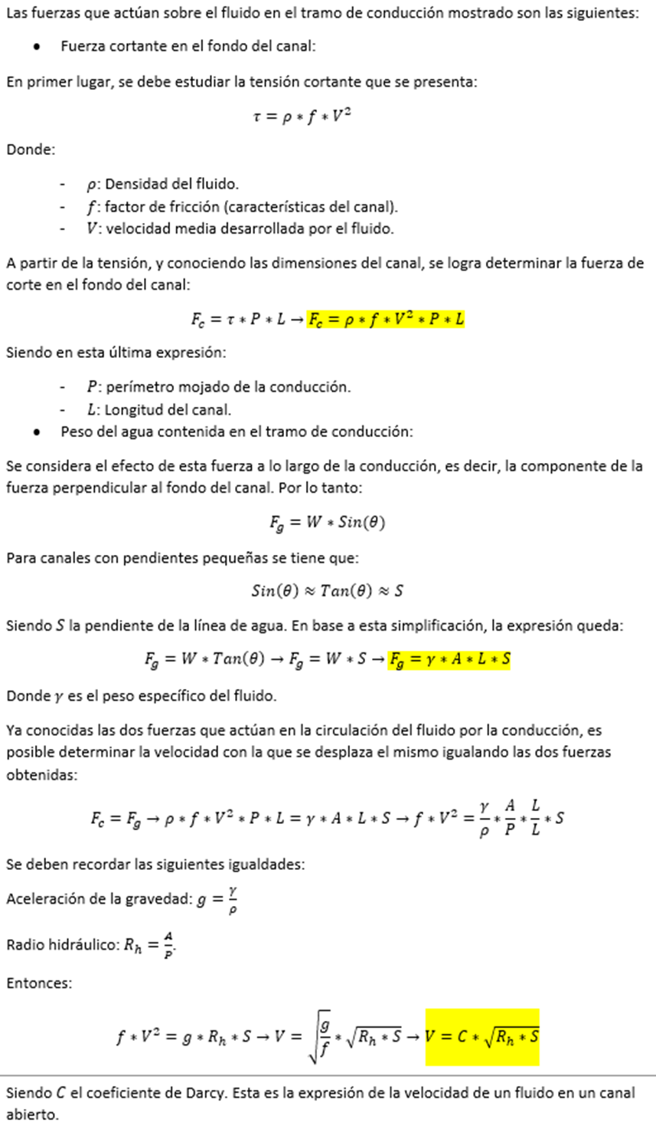

PROBLEMA 7.1
Que fuerza horizontal resiste el anclaje que mantiene fijo un conducto de chapa galvanizada de 1 m de ancho por 0,6 m de alto y 12 m de largo,

a) | Cuando esta fluyendo 2.000 litros/segundo de aceite lubricante medio a 10°C.
d) | En el caso que fuera agua a igual temperatura que la del aceite, en cuanto se reduce la resistencia.

PROBLEMA 7.2
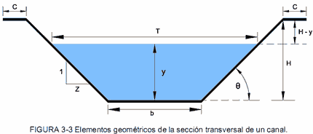 Se desea determinar la velocidad media del escurrimiento en un canal trapezoidal revestido en hormigón, para las siguientes condiciones: • Tirante de agua: 0,60 m • Base del fondo (b): 1,00 m • Talud (z): 1 (V) : 0,7 (H) • Pendiente longitudinal (I): 0,35 m cada 100 m • Rugosidad (n): adoptar valor correspondiente al hormigón simple (usar n = 0,015 si no se indica otro)

a) | Dibujar un esquema a mano o digital con las dimensiones del canal y el nivel de agua, indicando claramente el tirante, la base, los taludes y el ángulo del talud (opcional).

b) | Enumerar los datos conocidos y supuestos utilizados.
c) | Indicar las fórmulas necesarias para calcular:
 | · Área hidráulica (A)
 | · Perímetro mojado (P)
 | · Radio hidráulico (R = A/P)
 | · Velocidad media (v), usando la fórmula de Manning:
d) | Realizar los cálculos en la planilla y verificar unidades y coherencia numérica.
e) | Presentar los resultados obtenidos, agregar conclusiones técnicas breves (por ejemplo, si la velocidad es adecuada para evitar sedimentación), y agregar gráficos o representaciones complementarias si se desea.

f) | ¿Qué ocurriría si se aumenta el tirante a 0,75 m? ¿Cómo varía la velocidad media?

PROBLEMA 7.3
Determinar la curva altura caudal del canal del laboratorio de hidrodinámica. Ancho de base: 48 cm, pendiente 10 mm en 7,5 m. Realizar los cálculos cada 5 centímetros de h y presentar en una tabla.

PROBLEMA 7.4
Se requiere determinar las cantidades de chapa para conformar una canaleta según diversas secciones geométricas óptimas hidráulicamente, que permita transportar 250 litros/segundo. La longitud es de 60 metros y la caída que tiene es de 10 centímetros.

PROBLEMA 7.5 |  | Diseño de una canaleta pluvial domiciliaria
Dados los conocimientos y habilidades adquiridas, diseñe una canaleta que permita evacuar el agua de lluvia proveniente de uno de los faldones del techo de la vivienda donde usted reside (o de una vivienda que conozca). A los fines del presente trabajo práctico, adoptar una lluvia de diseño de 30 mm acumulados en 15 minutos, representativa de una tormenta intensa de corta duración. Actividades:

a) | Realizar un croquis sencillo de la vivienda, indicando el faldón considerado, la canaleta y el sentido de escurrimiento

b) | Determinar o estimar las dimensiones del techo (cumbrera, faldón, alero) que aportarán agua a la canaleta y calcular la superficie tributaria.

c) | Calcular el caudal de diseño correspondiente a la lluvia adoptada.
d) | Seleccionar una sección de canaleta (rectangular, semicircular, trapezoidal u otra) y justificar la elección.

e) | Dimensionar la canaleta aplicando la ecuación de Manning, adoptando los parámetros hidráulicos que correspondan.

f) | Verificar la velocidad de escurrimiento obtenida y analizar si resulta adecuada para el funcionamiento previsto.

g) | Presentar los resultados obtenidos mediante un croquis acotado de la canaleta, indicando las dimensiones finales.

h) | Una vez entregado el trabajo práctico, cada grupo (o estudiante) realizará una presentación oral de entre 5 y 10 minutos, en la que deberá:

- | describir brevemente la situación analizada;
- | explicar los criterios adoptados para el diseño;
- | presentar el procedimiento de cálculo realizado;
- | justificar las dimensiones finales de la canaleta;
- | responder las consultas formuladas por el docente y sus compañeros.

